상품제안서
모스니에 여행용 보스턴 폴딩백 | 상품코드: S44681

 |  |  |  |  |  |  | 02-713-8555 | www.synergygift.co.kr
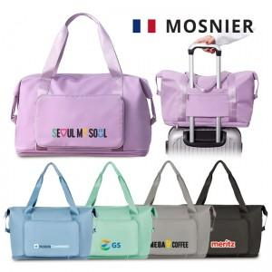

【상세/제작정보】 | <p><span style="font-size: 14pt;">※ DTF필름전사 기본 90*50mm 사이즈 입니다. 초과시 추가비용 발생됩니다.(별도문의)</span></p>

【인쇄/포장옵션】 | DTF필름전사 / 포장지포장

【공급단가】 | 수량 | 50~ | 100~ | 300~ | 1,000~ | 3,000~
*VAT별도 | 단가 | 6,240원 | 6,050원 | 5,800원 | 5,540원 | 5,440원

【상품 URL】 | https://www.synergygift.co.kr:443/src/goods_detail.php?gdno=44681

